Indice
Carta d'Identità
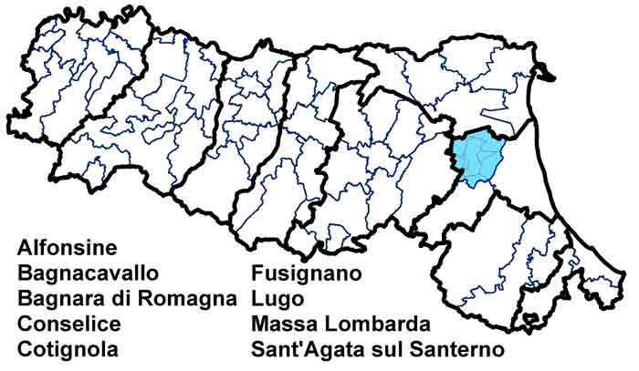 | Unione dei Comuni della Bassa Romagna
 | Dati di Sintesi
 | Le Spese dell’Unione
 | Le Risorse per le gestioni associate
 | Le funzioni associate in cifre
 | L’andamento delle funzioni associate

 | Codice:
 | 2080666010

Andamento
← Indice
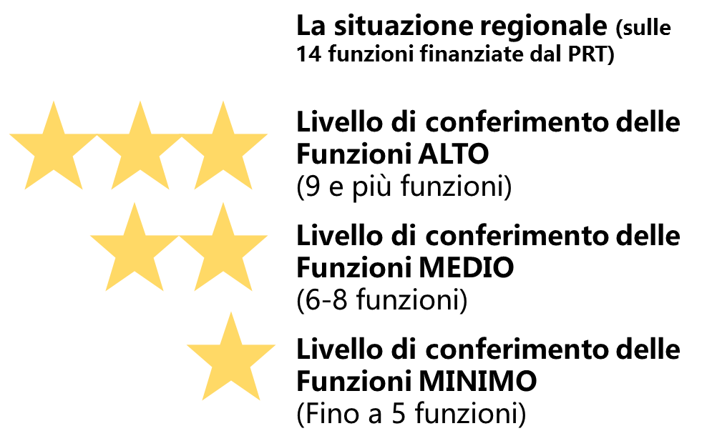
 | L'andamento delle funzioni associate
 |  | Funzioni delegate da tutti i Comuni – N. | Funzioni delegate da una parte dei Comuni o in sub-ambito
 | Anno 2015 | 13 | /
 | Anno 2016 | 13 | /
 | Anno 2017 | 13 | /

